マイページ画面
▼概要
・ログイン後に遷移するメニュー画面
・シングルプレイ、マイページ画面への遷移するボタンを表示

▼予測不可能なエラー
 | ・予測不可能なエラーが発生した場合、エラー画面（共通）に遷移する

▼利用可能権限
・アプリをインストールしている全ユーザ

画面レイアウト

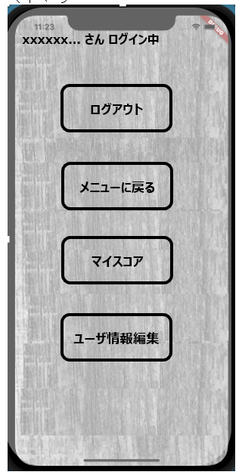
 | マイページ |  |  |  | ログアウト確認ダイアログ
xxxxxx... さん ログイン中
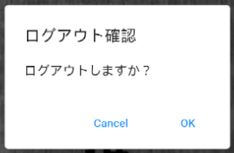

ログアウト

メニューに戻る

マイスコア

ユーザ情報編集

定義

 | 画面項目定義
 | No | 項目名 |  | 項目区分 | 初期表示 |  | 表示内容 | 入力制御 | 備考
 | マイページ
 | 1 | ニックネーム表示 | ラベル |  | 活性化 |  | ‐ | ‐ | 6文字以上三点リーダーで表示
 | 2 | ログアウト | ボタン |  | 活性化 |  | ‐ | ‐
 | 3 | メニューに戻る | ボタン |  | 活性化 |  | ‐ | ‐
 | 4 | マイスコア | ボタン |  | 活性化 |  | ‐ | ‐
 | 5 | ユーザ情報編集 | ボタン |  | 活性化 |  | ‐ | ‐
 | マイページ ログアウト確認ダイアログ画面
 | 6 | Cancel | ボタン |  | 活性化 |  | ‐ | ‐
 | 7 | OK | ボタン |  | 活性化 |  | ‐ | ‐

 | アクション定義
 | No | 項目名 |  | 操作 |  | アクション
 | マイページ
 | 1 | ログアウト |  | ボタン押下時 |  | ログアウト確認ダイアログを表示
 | 2 | メニューに戻る |  | ボタン押下時 |  | ログイン後メニュー画面へ遷移
 | 3 | マイスコア |  | ボタン押下時 |  | マイスコア画面へ遷移
 | 4 | ユーザ情報編集 |  | ボタン押下時 |  | ユーザ情報編集画面へ遷移
 | マイページ ログアウト確認ダイアログ画面
 | 5 | Cancel |  | ボタン押下時 |  | ダイアログを閉じる
 | 6 | OK |  | ボタン押下時 |  | ログアウトして、タイトル画面へ遷移

